Ресепшен
Цвета: Венге Магия, Орех Гарда, Бургунди, Дуб Девон Ресепшен "DEX" Цены в рублях на 25.02.2021
Изображение | Артикул | Габаритные размеры (мм) | Описание |  |  | Вес (кг) | Объем (м.куб.) | Цена
Стойка ресепшен прямая
 | DMS 070 | 700х400х1200 | Из ЛДСП т. 25 и 18 мм., кромка ПВХ т.2 мм. на верхнем щите и боковинах, кромка ПВХ т. 0,4 мм. на фронтальной панели. Верхняя панель глубиной 400мм., толщиной 25мм. Рабочие столы в комплект стойки не входят. |  |  | 20 | 0.0349 | 3,706.00
 | DMS 120 | 1200х400х1200 |  |  |  | 33 | 0.063 | 5,816.00
 | DMS 140 | 1400х400х1200 |  |  |  | 40 | 0.073 | 6,670.00
 | DMS 160 | 1600х400х1200 |  |  |  | 48 | 0.083 | 7,605.00
Стенки боковые
 | DS 070 | 400х25х1200 | Из ЛДСП т. 25 мм., кромка ПВХ 2мм. Комплект боковых стенок, состоящий из двух штук. |  |  | 18 | 0.03 | 3,770.00
Стойка ресепшен угловая
 | DMC 88 (L/R) | 800х800х1200 | Из ЛДСП т. 25 и 18 мм., кромка ПВХ т.2 мм. на верхнем щите, на фронтальных панелях ПВХ 0,4 мм. На угловом соединении фронтальных панелей алюминевый профиль. Фронтальные панели размером 700х1175х18 |  |  | 41 | 0.085 | 8,728.00
Cтолы рабочие для ресепшен
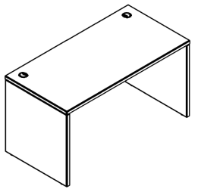 | XST 127 | 1200х700х750 | Столешница и опоры из ЛДСП т.25мм., кромка ПВХ т. 2мм. Стол комплектуется двумя заглушками. |  |  | 38.7 | 0.08 | 7,682.00
 | XST 147 | 1400х700х750 |  |  |  | 42 | 0.087 | 8,226.00
 | XST 167 | 1600х700х750 |  |  |  | 45.5 | 0.095 | 8,896.00
Необходимый дополнительный ассортимент мебели для обустройства пространства ресепшен, может быть подобран из серии BORN
Компоновки
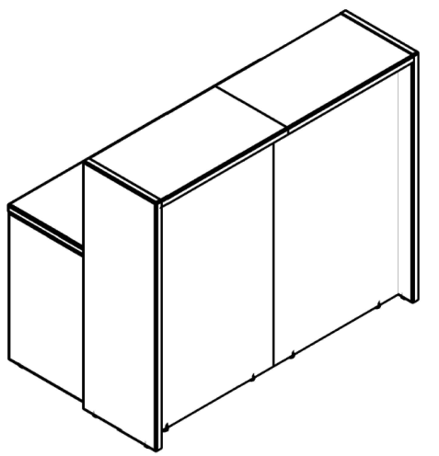
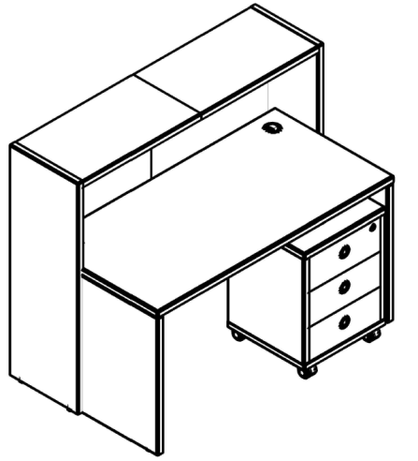
 |  |  |  |  |  | Наименование |  |  | Цена
 |  |  |  |  |  | Стойка ресепшен прямая DMS 070 - 2шт. |  |  | 7,412.00
 |  |  |  |  |  | Стенки боковые DS 070 - 1 комплект |  |  | 3,770.00
 |  |  |  |  |  | Стол письменный XST 147 - 1шт. |  |  | 8,226.00
 |  |  |  |  |  | Тумба мобильная В-201 - 1шт. |  |  | 8,901.00

 |  |  |  | Цена: | 28,309.00

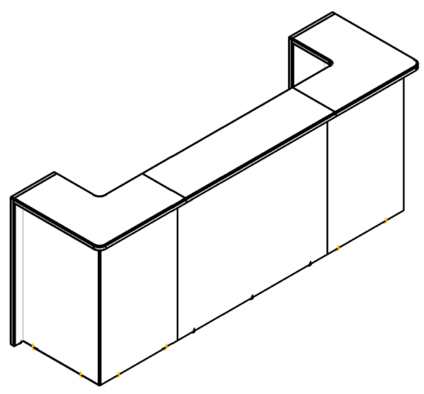
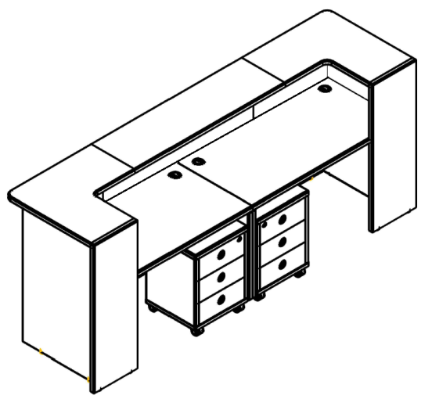
 |  |  |  |  |  | Наименование |  |  | Цена
 |  |  |  |  |  | Стойка ресепшен прямая DMS 140 - 1шт. |  |  | 6,670.00
 |  |  |  |  |  | Стойка ресепшен угловая DMС 88(L/R) - 2шт. |  |  | 17,456.00
 |  |  |  |  |  | Стенки боковые DS 070 - 1 комплект |  |  | 3,770.00
 |  |  |  |  |  | Стол письменный XST 147 - 2шт. |  |  | 16,452.00
 |  |  |  |  |  | Тумба мобильная В-201 - 2шт. |  |  | 17,802.00

 |  |  |  | Цена: | 62,150.00

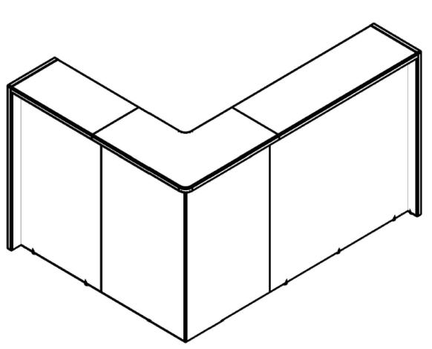
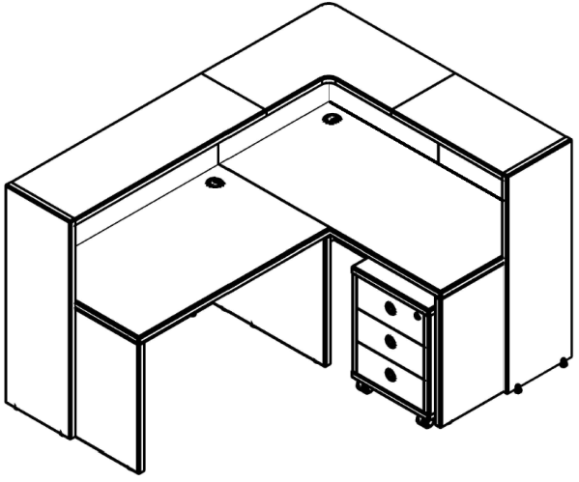
 |  |  |  |  |  | Наименование |  |  | Цена
 |  |  |  |  |  | Стойка ресепшен прямая DMS 120 - 1шт. |  |  | 5,816.00
 |  |  |  |  |  | Стойка ресепшен прямая DMS 070 - 1шт. |  |  | 3,706.00
 |  |  |  |  |  | Стойка ресепшен угловая DMС 88 (L/R) - 1шт. |  |  | 8,728.00
 |  |  |  |  |  | Стенки боковые DS 070 - 1 комплект. |  |  | 3,770.00
 |  |  |  |  |  | Стол письменный XST 127 - 1шт. |  |  | 7,682.00
 |  |  |  |  |  | Стол письменный XST 147 - 1шт. |  |  | 8,226.00
 |  |  |  |  |  | Тумба мобильная В-201 - 1шт. |  |  | 8,901.00

 |  |  |  | Цена: | 46,829.00

Ресепшен 2
Цвета: Дуб Сонома, Бук Тиара Ресепшен "DEX" Цены в рублях на 25.02.2021
Изображение | Артикул | Габаритные размеры (мм) | Описание |  |  | Вес (кг) | Объем (м.куб.) | Цена
Стойка ресепшен прямая
 | DMS 070 | 700х400х1200 | Из ЛДСП т. 25 и 18 мм., кромка ПВХ т.2 мм. на верхнем щите и боковинах, кромка ПВХ т. 0,4 мм. на фронтальной панели. Верхняя панель глубиной 400мм., толщиной 25мм. Рабочие столы в комплект стойки не входят. |  |  | 20 | 0.0349 | 3,706.00
 | DMS 120 | 1200х400х1200 |  |  |  | 33 | 0.063 | 5,816.00
 | DMS 140 | 1400х400х1200 |  |  |  | 40 | 0.073 | 6,670.00
 | DMS 160 | 1600х400х1200 |  |  |  | 48 | 0.083 | 7,605.00
Стенки боковые
 | DS 070 | 400х25х1200 | Из ЛДСП т. 25 мм., кромка ПВХ 2мм. Комплект боковых стенок, состоящий из двух штук. |  |  | 18 | 0.03 | 3,770.00

 | DMC 88 (L/R) | 800х800х1200 | Из ЛДСП т. 25 и 18 мм., кромка ПВХ т.2 мм. на верхнем щите, на фронтальных панелях ПВХ 0,4 мм. На угловом соединении фронтальных панелей алюминевый профиль. Фронтальные панели размером 700х1175х18 |  |  | 41 | 0.085 | 8,728.00
Cтолы рабочие для ресепшен
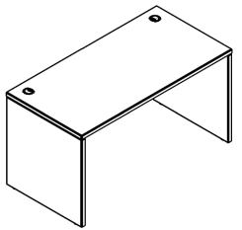 | XST 127 | 1200х700х750 | Столешница и опоры из ЛДСП т.25мм., кромка ПВХ т. 2мм. Стол комплектуется двумя заглушками. |  |  | 38.7 | 0.08 | 5,908.00
 | XST 147 | 1400х700х750 |  |  |  | 42 | 0.087 | 6,378.00
 | XST 167 | 1600х700х750 |  |  |  | 45.5 | 0.095 | 6,875.00
Компоновки

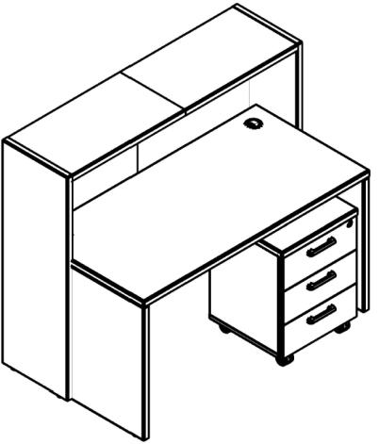
 |  |  |  |  |  | Наименование |  |  | Цена
 |  |  |  |  |  | Стойка ресепшен прямая DMS 070 - 2шт. |  |  | 7,412.00
 |  |  |  |  |  | Стенки боковые DS 070 - 1 комплект |  |  | 3,770.00
 |  |  |  |  |  | Стол письменный XST 147 - 1шт. |  |  | 6,378.00
 |  |  |  |  |  | Тумба мобильная XMC-3D - 1шт. |  |  | 6,524.00

 |  |  |  | Цена: | 24,084.00

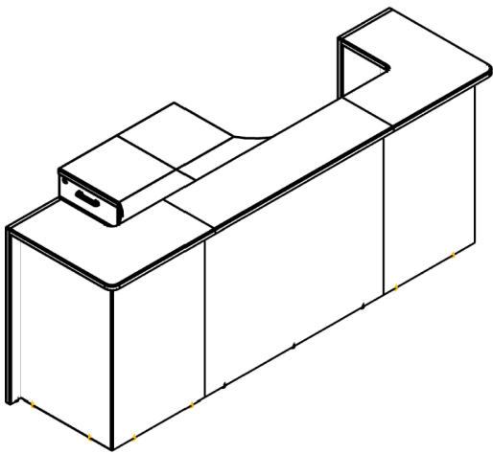
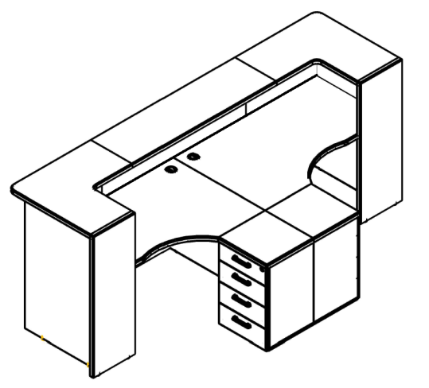
 |  |  |  |  |  | Наименование |  |  | Цена
 |  |  |  |  |  | Стойка ресепшен прямая DMS 140 - 1шт. |  |  | 6,670.00
 |  |  |  |  |  | Стойка ресепшен угловая DMС 88 (L/R) - 2шт. |  |  | 17,456.00
 |  |  |  |  |  | Стенки боковые DS 070 - 1 комплект |  |  | 3,770.00
 |  |  |  |  |  | Стол письменный XST 147 - 2шт. |  |  | 12,756.00
 |  |  |  |  |  | Тумба мобильная ХМС-3D.1 - 1шт. |  |  | 6,524.00

 |  |  |  | Цена: | 47,176.00

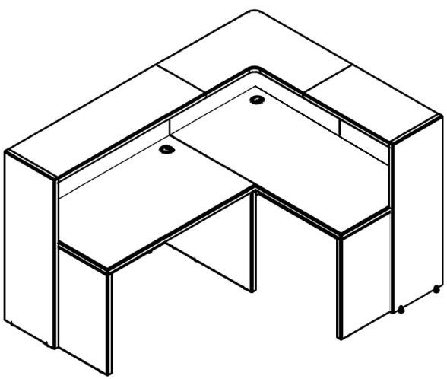

 |  |  |  |  |  | Наименование |  |  | Цена
 |  |  |  |  |  | Стойка ресепшен прямая DMS 120 - 1шт. |  |  | 5,816.00
 |  |  |  |  |  | Стойка ресепшен прямая DMS 070 - 1шт. |  |  | 3,706.00
 |  |  |  |  |  | Стойка ресепшен угловая DMС 88 (L/R) - 1шт. |  |  | 8,728.00
 |  |  |  |  |  | Стенки боковые DS 070 - 1 комплект |  |  | 3,770.00
 |  |  |  |  |  | Стол письменный XST 127 - 1шт. |  |  | 5,908.00
 |  |  |  |  |  | Стол письменный XST 147 - 1шт. |  |  | 6,378.00
 |  |  |  |  |  | Тумба мобильная ХМС-3D - 1шт. |  |  | 6524.00
 |  |  |  | Цена: | 40,830.00

